상품제안서
볼빅 비비드 2구 자석티 세트 (3pc) 볼빅 골프공 컬러볼 K123761 | 상품코드: F25115

 |  |  |  |  |  |  | 02-412-0044 | www.easy1.co.kr
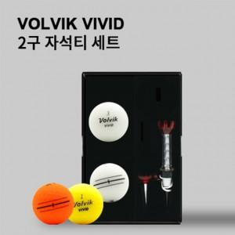

【상세/제작정보】

【인쇄/포장옵션】 | 풀칼라 / 포장지포장

【공급단가】 | 수량 | 100~ | 300~ | 500~ | 1,000~ | 3,000~
*VAT별도 | 단가 | 12,500원 | 12,300원 | 12,000원 | 11,700원 | 11,500원

【상품 URL】 | https://dev.easy1.co.kr:443/src/goods_detail.php?gdno=25115

